상품제안서
치약칫솔세트 17호 | 상품코드: S26856

 |  |  |  |  |  |  | 02-713-8555 | www.synergygift.co.kr
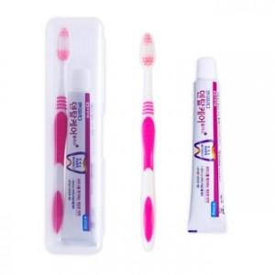

【상세/제작정보】 | <p>※ 개별 OPP 포장시 + 100원 추가됩니다.</p><p>&nbsp;</p>

【인쇄/포장옵션】 | 실크, 풀칼라 / 포장지포장

【공급단가】 | 수량 | 500~ | 1,000~ | 3,000~ | 5,000~ | 10,000~
*VAT별도 | 단가 | 1,080원 | 1,040원 | 1,000원 | 960원 | 930원

【상품 URL】 | https://www.synergygift.co.kr:443/src/goods_detail.php?gdno=26856

